使い方
★エコノートを付けてみよう

「電気」と「ガス」については、毎月送られてくる、電気使用量のお知らせとガスの検針結果のお知らせを準備しましょう。 「灯油」と「ガソリン」については、購入した量が分かるもの（レシート）などを用意してください。 水色のセルに、必要な数値等を入力してください。自動計算されます。また、水色のセルにカーソルを合わせると、説明が表示されます。

１．このエクセルファイルについて

 |  |  |  |  | ←タブをクリックすると、対応するシートが表示されます。

 | ・使い方……このページです。エコノートの入力方法について説明しています。
 | ・ふなばしエコノート・中級編……ここに各項目の使用量（又は購入量）を入力することで、CO2の排出量を計算することができます。
 | ・グラフ……入力した値から、自動的にグラフを作成します。
 | ・参考データ……エネルギーの種類ごとに排出係数や全国の平均値を掲載しています。
 | ・作成者……このエコノートについての問い合わせ先を記載しています。

 | なお、各シートは保護されており、水色のセル以外の場所を編集することはできなくなっています。

２．目標を立てましょう。

はじめに、ご家庭での目標を立ててみましょう。「こまめに電気を消す」など、温暖化防止のための取り組みを一つでもいいので、目標に掲げて1年間頑張ってみましょう。

３．年と月を入力します。

 |  | エコノートの入力を始める年と月を入力します（記入した月ではなく、電気及びガスを使用した月のことです。検針票等をご覧ください）。最初に入力すると、１年間の月が自動的に入力されます。

４．電気の使用量を入力します。
電気の使用量を入力することで、その月の電気を使用したことで排出されたCO2排出量が自動計算されます。 また、昨年の電気使用量を入力することで昨年との比較をすることができます。 最新のＣＯ２排出係数に変えたい場合は、変えたい月のＣＯ２排出係数のセルの数字を変えてください。 それ以降の月は、最新のＣＯ２排出係数になります。

今月の電気使用量を入力します。

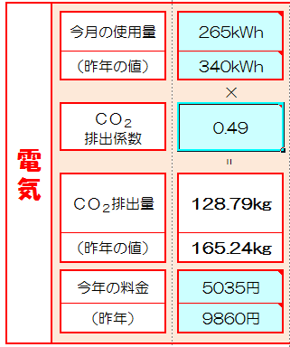

昨年の電気使用量を入力します。

自動計算されます。

電気料金を入力することができます。

５．ガスの使用量を入力します。
ガスの使用量を入力することで、その月のガスを使用したことで排出されたCO2排出量が自動計算されます。 また、昨年のガス使用量を入力することで昨年との比較をすることができます。

今月のガス使用量を入力します。

昨年のガス使用量を入力します。

自動計算されます。

ガス料金を入力することができます。

 | ●プロパンガスを使用している場合

 |  |  |  | プロパンガスを利用している場合は、プルダウンでプロパンガスを選択してください。ＣＯ２排出係数がプロパンガスのものに自動的に変わります。

 |  |  |  |  |  |  | ※ | 排出係数
 |  |  |  |  |  |  |  | 都市ガス | 2.21 | kg-CO2/m3
 |  |  |  |  |  |  |  | プロパンガス | 6.5 | kg-CO2/m3

６．灯油の購入量を入力します。
灯油の購入量を入力することで、灯油を使用することで排出されるCO2排出量が自動計算されます。 また、昨年の灯油の購入量を入力することで昨年との比較をすることができます。ただし、月ごとの単純な比較は、購入のタイミングの影響が考えられるため難しいと思われますので、年間の購入量で最終的に比較する方法が考えられます。 使用量ではなく購入量を入力するのは、一般的に灯油の月ごとの使用量を把握することが難しいと考えられるためです。月ごとの使用量が把握できるのであれば、その値を入力してもかまいません。

今月の灯油の購入量を入力します。

昨年の灯油の購入量を入力します。

自動計算されます。

灯油料金を入力することができます。

７．ガソリンの購入量を入力します。
ガソリンの購入量を入力することで、ガソリンを使用することで排出されるCO2排出量が自動計算されます。 また、昨年のガソリンの購入量を入力することで昨年との比較をすることができます。ただし、月ごとの単純な比較は、購入のタイミングの影響が考えられるため難しいと思われますので、年間の購入量で最終的に比較する方法が考えられます。 使用量ではなく購入量を入力するのは、一般的にガソリンの月ごとの使用量を把握することが難しいと考えられるためです。月ごとの使用量が把握できるのであれば、その値を入力してもかまいません。

今月のガソリンの購入量を入力します。

昨年のガソリンの購入量を入力します。

自動計算されます。

ガソリン料金を入力することができます。

８．結果を確認する。

 |  |  | 各項目からのＣＯ２排出量の合計値が自動計算されます。昨年の数値についても同様です。

 |  |  | 今月、温暖化防止のためにできたこと、やろうと思ったけれどできなかったことなどを振り返ってみて、そのことを一言記入してみてください。 よくできたと思ったら、来月もその調子で頑張っていきましょう。 できていなかったら、来月もう一度トライしてみましょう。

このタブをクリックします。

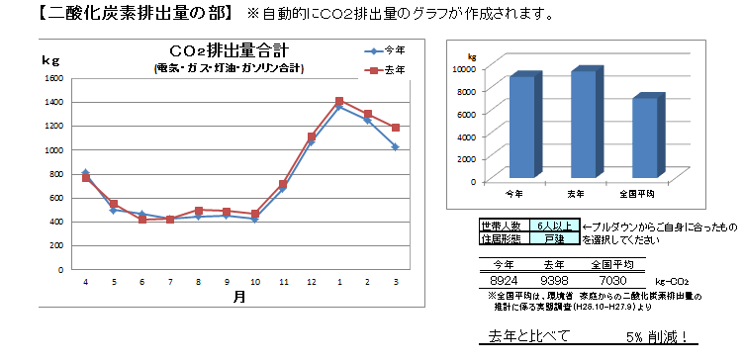
 |  |  |  |  |  | ＣＯ２排出量の月変動のグラフが各項目ごとに自動的に作成されます。 家族構成をプルダウンで選択すると、全国の同じ家族人数の平均値のグラフが表示されます。（棒グラフのみ） ここに去年から何％変化したか表示されます。

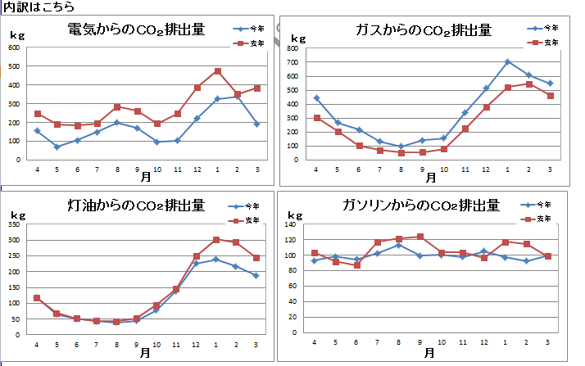

 |  |  |  |  |  | さらに、下には各項目の去年との比較のグラフが表示されます。

 | ※【二酸化炭素排出量の部】の下には、【家計の部】として経費のグラフが表示されます。

ふなばしエコノート・中級編
水色のセルに、
数字等を
入力してください。
 |  | 我が家の目標 |  | 地球環境にやさしいエコな生活を心がけましょう！

 |  | 0 | 年 | 0 | 年 | 0 | 年 | 0 | 年 | 0 | 年 | 0 | 年 | 0 | 年 | 0 | 年 | 0 | 年 | 1 | 年 | 1 | 年 | 1 | 年
 |  | 4 |  | 5 |  | 6 |  | 7 |  | 8 |  | 9 |  | 10 |  | 11 |  | 12 |  | 1 |  | 2 |  | 3
月
月
月
月
月
月
月
月
月
月
月
月

電気
 | 今月の使用量 | 0kWh |  | 0kWh |  | 0kWh |  | 0kWh |  | 0kWh |  | 0kWh |  | 0kWh |  | 0kWh |  | 0kWh |  | 0kWh |  | 0kWh |  | 0kWh
 | （昨年の値） | 0kWh |  | 0kWh |  | 0kWh |  | 0kWh |  | 0kWh |  | 0kWh |  | 0kWh |  | 0kWh |  | 0kWh |  | 0kWh |  | 0kWh |  | 0kWh
 |  | × |  | × |  | × |  | × |  | × |  | × |  | × |  | × |  | × |  | × |  | × |  | ×
 | ＣＯ２ 排出係数 | 0.44 |  | 0.44 |  | 0.44 |  | 0.44 |  | 0.44 |  | 0.44 |  | 0.44 |  | 0.44 |  | 0.44 |  | 0.44 |  | 0.44 |  | 0.44

 |  | = |  | = |  | = |  | = |  | = |  | = |  | = |  | = |  | = |  | = |  | = |  | =
 | ＣＯ２排出量 | 0.00kg |  | 0.00kg |  | 0.00kg |  | 0.00kg |  | 0.00kg |  | 0.00kg |  | 0.00kg |  | 0.00kg |  | 0.00kg |  | 0.00kg |  | 0.00kg |  | 0.00kg
 | （昨年の値） | 0.00kg |  | 0.00kg |  | 0.00kg |  | 0.00kg |  | 0.00kg |  | 0.00kg |  | 0.00kg |  | 0.00kg |  | 0.00kg |  | 0.00kg |  | 0.00kg |  | 0.00kg

 | 今年の料金 | 0円 |  | 0円 |  | 0円 |  | 0円 |  | 0円 |  | 0円 |  | 0円 |  | 0円 |  | 0円 |  | 0円 |  | 0円 |  | 0円
 | （昨年） | 0円 |  | 0円 |  | 0円 |  | 0円 |  | 0円 |  | 0円 |  | 0円 |  | 0円 |  | 0円 |  | 0円 |  | 0円 |  | 0円

ガス
 | 今月の ガス使用量 | 0m3 |  | 0m3 |  | 0m3 |  | 0m3 |  | 0m3 |  | 0m3 |  | 0m3 |  | 0m3 |  | 0m3 |  | 0m3 |  | 0m3 |  | 0m3
 | （昨年の値） | 0m3 |  | 0m3 |  | 0m3 |  | 0m3 |  | 0m3 |  | 0m3 |  | 0m3 |  | 0m3 |  | 0m3 |  | 0m3 |  | 0m3 |  | 0m3
 |  | × |  | × |  | × |  | × |  | × |  | × |  | × |  | × |  | × |  | × |  | × |  | ×
 | ＣＯ２ 排出係数 | 2.2 |  | 2.2 |  | 2.2 |  | 2.2 |  | 2.2 |  | 2.2 |  | 2.2 |  | 2.2 |  | 2.2 |  | 2.2 |  | 2.2 |  | 2.2

 | 都市ガス
 |  | = |  | = |  | = |  | = |  | = |  | = |  | = |  | = |  | = |  | = |  | = |  | =
 | ガスからの ＣＯ２排出量 | 0.0kg |  | 0.0kg |  | 0.0kg |  | 0.0kg |  | 0.0kg |  | 0.0kg |  | 0.0kg |  | 0.0kg |  | 0.0kg |  | 0.0kg |  | 0.0kg |  | 0.0kg
 | （昨年の値） | 0.0kg |  | 0.0kg |  | 0.0kg |  | 0.0kg |  | 0.0kg |  | 0.0kg |  | 0.0kg |  | 0.0kg |  | 0.0kg |  | 0.0kg |  | 0.0kg |  | 0.0kg

 | 今年の料金 | 0円 |  | 0円 |  | 0円 |  | 0円 |  | 0円 |  | 0円 |  | 0円 |  | 0円 |  | 0円 |  | 0円 |  | 0円 |  | 0円
 | （昨年） | 0円 |  | 0円 |  | 0円 |  | 0円 |  | 0円 |  | 0円 |  | 0円 |  | 0円 |  | 0円 |  | 0円 |  | 0円 |  | 0円

灯油
 | 今月の購入量 | 0リットル |  | 0リットル |  | 0リットル |  | 0リットル |  | 0リットル |  | 0リットル |  | 0リットル |  | 0リットル |  | 0リットル |  | 0リットル |  | 0リットル |  | 0リットル
 | （昨年の値） | 0リットル |  | 0リットル |  | 0リットル |  | 0リットル |  | 0リットル |  | 0リットル |  | 0リットル |  | 0リットル |  | 0リットル |  | 0リットル |  | 0リットル |  | 0リットル
 |  | × |  | × |  | × |  | × |  | × |  | × |  | × |  | × |  | × |  | × |  | × |  | ×
 | ＣＯ２ 排出係数 | 2.5 |  | 2.5 |  | 2.5 |  | 2.5 |  | 2.5 |  | 2.5 |  | 2.5 |  | 2.5 |  | 2.5 |  | 2.5 |  | 2.5 |  | 2.5

 |  | = |  | = |  | = |  | = |  | = |  | = |  | = |  | = |  | = |  | = |  | = |  | =
 | ＣＯ２排出量 | 0.0kg |  | 0.0kg |  | 0.0kg |  | 0.0kg |  | 0.0kg |  | 0.0kg |  | 0.0kg |  | 0.0kg |  | 0.0kg |  | 0.0kg |  | 0.0kg |  | 0.0kg
 | （昨年の値） | 0.0kg |  | 0.0kg |  | 0.0kg |  | 0.0kg |  | 0.0kg |  | 0.0kg |  | 0.0kg |  | 0.0kg |  | 0.0kg |  | 0.0kg |  | 0.0kg |  | 0.0kg

 | 今年の料金 | 0円 |  | 0円 |  | 0円 |  | 0円 |  | 0円 |  | 0円 |  | 0円 |  | 0円 |  | 0円 |  | 0円 |  | 0円 |  | 0円
 | （昨年） | 0円 |  | 0円 |  | 0円 |  | 0円 |  | 0円 |  | 0円 |  | 0円 |  | 0円 |  | 0円 |  | 0円 |  | 0円 |  | 0円

ガソリン
 | 今月の購入量 | 0リットル |  | 0リットル |  | 0リットル |  | 0リットル |  | 0リットル |  | 0リットル |  | 0リットル |  | 0リットル |  | 0リットル |  | 0リットル |  | 0リットル |  | 0リットル
 | （昨年の値） | 0リットル |  | 0リットル |  | 0リットル |  | 0リットル |  | 0リットル |  | 0リットル |  | 0リットル |  | 0リットル |  | 0リットル |  | 0リットル |  | 0リットル |  | 0リットル
 |  | × |  | × |  | × |  | × |  | × |  | × |  | × |  | × |  | × |  | × |  | × |  | ×
 | ＣＯ２ 排出係数 | 2.3 |  | 2.3 |  | 2.3 |  | 2.3 |  | 2.3 |  | 2.3 |  | 2.3 |  | 2.3 |  | 2.3 |  | 2.3 |  | 2.3 |  | 2.3

 |  | = |  | = |  | = |  | = |  | = |  | = |  | = |  | = |  | = |  | = |  | = |  | =
 | ＣＯ２排出量 | 0.0kg |  | 0.0kg |  | 0.0kg |  | 0.0kg |  | 0.0kg |  | 0.0kg |  | 0.0kg |  | 0.0kg |  | 0.0kg |  | 0.0kg |  | 0.0kg |  | 0.0kg
 | （昨年の値） | 0.0kg |  | 0.0kg |  | 0.0kg |  | 0.0kg |  | 0.0kg |  | 0.0kg |  | 0.0kg |  | 0.0kg |  | 0.0kg |  | 0.0kg |  | 0.0kg |  | 0.0kg

 | 今年の料金 | 0円 |  | 0円 |  | 0円 |  | 0円 |  | 0円 |  | 0円 |  | 0円 |  | 0円 |  | 0円 |  | 0円 |  | 0円 |  | 0円
 | （昨年） | 0円 |  | 0円 |  | 0円 |  | 0円 |  | 0円 |  | 0円 |  | 0円 |  | 0円 |  | 0円 |  | 0円 |  | 0円 |  | 0円

合計
 | 各項目合計の ＣＯ２排出量 | 0.00kg |  | 0.00kg |  | 0.00kg |  | 0.00kg |  | 0.00kg |  | 0.00kg |  | 0.00kg |  | 0.00kg |  | 0.00kg |  | 0.00kg |  | 0.00kg |  | 0.00kg
 | （昨年の値） | 0.00kg |  | 0.00kg |  | 0.00kg |  | 0.00kg |  | 0.00kg |  | 0.00kg |  | 0.00kg |  | 0.00kg |  | 0.00kg |  | 0.00kg |  | 0.00kg |  | 0.00kg

 | 今月の 良かった点 反省点

グラフ
【二酸化炭素排出量の部】 ※自動的にＣＯ２排出量のグラフが作成されます。

ＣＯ２排出量合計 (電気・ガス・灯油・ガソリン合計)
 | 今年 | 去年
4 | 0 | 0
5 | 0 | 0
6 | 0 | 0
7 | 0 | 0
8 | 0 | 0
9 | 0 | 0
10 | 0 | 0
11 | 0 | 0
12 | 0 | 0
1 | 0 | 0
2 | 0 | 0
3 | 0 | 0

 | 世帯人数 | 1人 | ←プルダウンからご自身に合ったものを選択してください
 | 住居形態 | 戸建

 | 今年 | 去年 | 全国平均
 | 0 | 0 | 2360 | kg-CO2
 | ※全国平均は、令和４年度家庭部門のCO2排出量の推計に係る 実態調査（環境省）より

電気からのＣＯ２排出量
 | 今年 | 去年
4 | 0 | 0
5 | 0 | 0
6 | 0 | 0
7 | 0 | 0
8 | 0 | 0
9 | 0 | 0
10 | 0 | 0
11 | 0 | 0
12 | 0 | 0
1 | 0 | 0
2 | 0 | 0
3 | 0 | 0
ガスからのＣＯ２排出量
 | 今年 | 去年
4 | 0 | 0
5 | 0 | 0
6 | 0 | 0
7 | 0 | 0
8 | 0 | 0
9 | 0 | 0
10 | 0 | 0
11 | 0 | 0
12 | 0 | 0
1 | 0 | 0
2 | 0 | 0
3 | 0 | 0
 | 去年と比べて |  | #DIV/0! | 増加
内訳はこちら

灯油からのＣＯ２排出量
 | 今年 | 去年
4 | 0 | 0
5 | 0 | 0
6 | 0 | 0
7 | 0 | 0
8 | 0 | 0
9 | 0 | 0
10 | 0 | 0
11 | 0 | 0
12 | 0 | 0
1 | 0 | 0
2 | 0 | 0
3 | 0 | 0
ガソリンからのＣＯ２排出量
 | 今年 | 去年
4 | 0 | 0
5 | 0 | 0
6 | 0 | 0
7 | 0 | 0
8 | 0 | 0
9 | 0 | 0
10 | 0 | 0
11 | 0 | 0
12 | 0 | 0
1 | 0 | 0
2 | 0 | 0
3 | 0 | 0

【家計の部】 ※自動的に経費のグラフが作成されます。

経費合計 (電気・ガス・灯油・ガソリン合計)
 | 今年 | 去年
4 | 0 | 0
5 | 0 | 0
6 | 0 | 0
7 | 0 | 0
8 | 0 | 0
9 | 0 | 0
10 | 0 | 0
11 | 0 | 0
12 | 0 | 0
1 | 0 | 0
2 | 0 | 0
3 | 0 | 0

電気料金
 | 今年 | 去年
4 | 0 | 0
5 | 0 | 0
6 | 0 | 0
7 | 0 | 0
8 | 0 | 0
9 | 0 | 0
10 | 0 | 0
11 | 0 | 0
12 | 0 | 0
1 | 0 | 0
2 | 0 | 0
3 | 0 | 0
ガス料金
 | 今年 | 去年
4 | 0 | 0
5 | 0 | 0
6 | 0 | 0
7 | 0 | 0
8 | 0 | 0
9 | 0 | 0
10 | 0 | 0
11 | 0 | 0
12 | 0 | 0
1 | 0 | 0
2 | 0 | 0
3 | 0 | 0
内訳はこちら

灯油代
 | 今年 | 去年
4 | 0 | 0
5 | 0 | 0
6 | 0 | 0
7 | 0 | 0
8 | 0 | 0
9 | 0 | 0
10 | 0 | 0
11 | 0 | 0
12 | 0 | 0
1 | 0 | 0
2 | 0 | 0
3 | 0 | 0
ガソリン代
 | 今年 | 去年
4 | 0 | 0
5 | 0 | 0
6 | 0 | 0
7 | 0 | 0
8 | 0 | 0
9 | 0 | 0
10 | 0 | 0
11 | 0 | 0
12 | 0 | 0
1 | 0 | 0
2 | 0 | 0
3 | 0 | 0

